상품제안서
에코백 웰컴키트 3 | 상품코드: S27679

 |  |  |  |  |  | 02-713-8555 | www.synergygift.co.kr
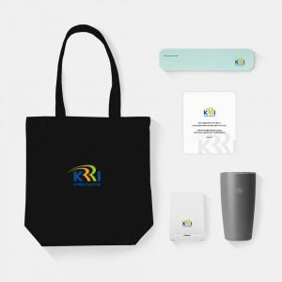

【상세/제작정보】 | 디자인에코백, 데스크텀블러, 휴대용칫솔살균기, 펜꽂이무선충전거치대, 웰컴카드 5종 KIT

【인쇄/포장옵션】 | 전체 1곳 포함 / 포장불가능

【공급단가】 | 수량 | 100~ | 300~ | 500~ | 1,000~
*VAT별도 | 생지에코백 | 34,000원 | 32,000원 | 31,000원 | 29,500원
 | 컬러에코백 | 35,000원 | 33,000원 | 32,000원 | 30,500원

【상품 URL】 | https://www.synergygift.co.kr:443/src/goods_detail.php?gdno=27679

